Sheet1
 |  |  | Chức năng thi của hệ thống E-Learning

 | 1. QUẢN LÝ KHÓA HỌC

 | - | Khi vào học có thể xem tốc độ học, tắt tiếng, điều chỉnh tốc độ |  | OK
 | - | Khi học các bài thì sẽ tích những bài hoàn thành. |  | OK
 | - | Hiện thỉ phần comment của user khi test |  | OK

 | 2. QUẢN LÝ BÀI TEST
 | - | Có thể cập nhập các câu hỏi theo khóa học. |  | OK
 | - | Có thể thêm sửa xóa các câu hỏi
 | - | Các câu hỏi mình có thể lựa chọn nhiều câu hỏi.
 | - | Chưc năng bắt buộc của dạng excel và view

3 | QUẢN LÝ BÁO CÁO
 | - | Báo cáo học viên tham gia khóa học
 | - | Báo cáo các khóa học được tham gia nhiều theo thứ tự nhiều đến tỉ lệ hoàn thành khóa học
 | - | Báo cáo có thể xuất ở dạng excel và view trực tiếp
 | - | Báo các các khóa học và phần % học viên tham gia

4 | ADMIN
- |  | Quản lý chức năng phản hồi kết quả học tập của học viên(Admin có thể phần hồi lại cho user)
 |  | Chức năng tấm gương học tập tốt danh cho học viên chăm chỉ đạt điểm cao
 |  | Chức năng cấp lại mật khẩu
 |  | Chưc năng mở quyền học tiếp theo của khóa học và tạm dừng khóa hock |  | OK

II | Quản lý khóa học

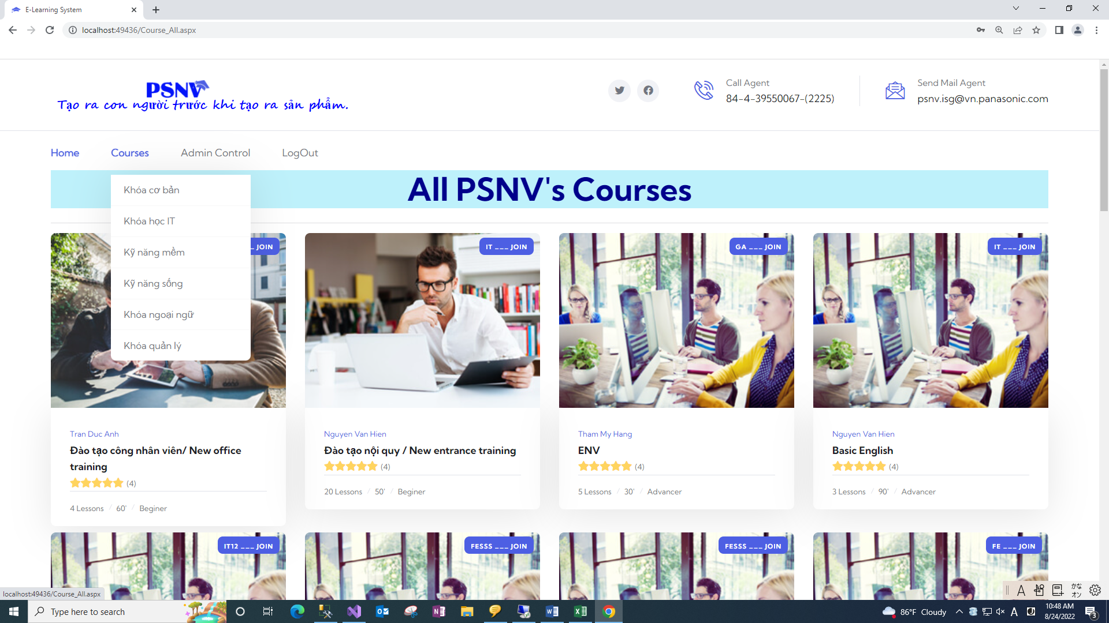
1 | Course:
 | Hiển thị tất cả các khóa học của PSNV ( Sẽ hiển thị JOIN/ NOT JOIN)
 | Khi click vào khóa học thì sẽ show ra nội dung của khóa học tổng quát khóa học

2 | Chi tiết cho từng khóa học

 | Phân chia :
 | Khóa phải học
 | Khóa đã học xong
 | Khóa chưa học

 | Khi click vào khóa phải học sẽ tạo bản ghi lịch sử học của user và khóa học đó. |  |  | [TRAINING_UserTraining_History]
 | Kết quả bài test sẽ được tạo result khi tạo bàn ghi kế hoạch training khi được trigger
 | [dbo].[TRAINING_UserTraining_Plan]
 | test TRAINING_UserTraining_Result

